CHAL




اولین مسابقه آزاد مهارت اکسل (کشوری)

شماره همراه |  | نام و نام خانوادگی

3شرح سوال
 | در یکی از فروشگاه‌های شرکت مولتی کافه میزان فروش چند نفر از فروشندگان در چند روز متوالی از ماه های مختلف در یک شیت اکسل ثبت شده است. کارشناس واحد فروش علاقه مند است میانگین فروش هر فروشنده در هر توالی را محاسبه سپس بیشترین میانگین را بدست آورد با توجه به اینکه اعداد فروش فروشندها تغییر می نماید او میخواهد در یک سلول دیگر بیشترین میانگین فروش های قبلی را نیز نگهداری نموده با بیشترین مقدار فعلی مقایسه نماید. بدین منظور مراحل زیر را طی میکند 1- در ستون Seller_Name از ستون فرمولی می نویسد که اسامی هر توالی را به صورت منحصر به فرد نمایش دهد 2- در ستون Average per sequence میانگین فروش هر توالی برای فروشنده ها را با استفاده از فرمول بدست می‌آورد 3- در سلول Max of Average بیشتر مقدار میانگین های بدست آمده را بدست می‌آورد 4- در سلول Max of All Average فرمولی می نویسد که بیشترین مقدار تمامی نمونه گیرهای قبلی را نمایش دهد نکته: برای شبیه سازی نمونه گیری مقادیر فروش با تابع RANDBETWEEN تغییر می‌کنند

xقوانین
 | 1- برای پاسخ می بایست از فرمول استفاده نموده و بکارگیری VBA ممنوع است. 2-استفاده از سلول های کمکی ممنوع بوده اما میتوانید از Name Manager استفاده کنید. 3-شرکت کننده با شرط صحت پاسخ تا زمان طرح سوال بعدی اگر پاسخ را ارسال نماید امتیاز کامل گرفته، پس از آن در صورت هر یک روز تأخیر 1 نمره از کل امتیاز کسر خواهد شد. 4-امتیاز هر مسابقه 20 نمره بوده که بر اساس ملاکهای تعیین شده توسط تیم داوری اختصاص داده می‌شود

Respond
جدول 1 |  | جدول 2
Seller_Name | Total Sales | Seller_Name | Average per sequence | Max of Average
Alavi | 6497 |  |  | Max of All Average
Alavi | 14880
Alavi | 23471
Mohammadi | 12100
Mohammadi | 9642
Rezae | 16635
Rezae | 11981
Taghvae | 10596
Taghvae | 18462
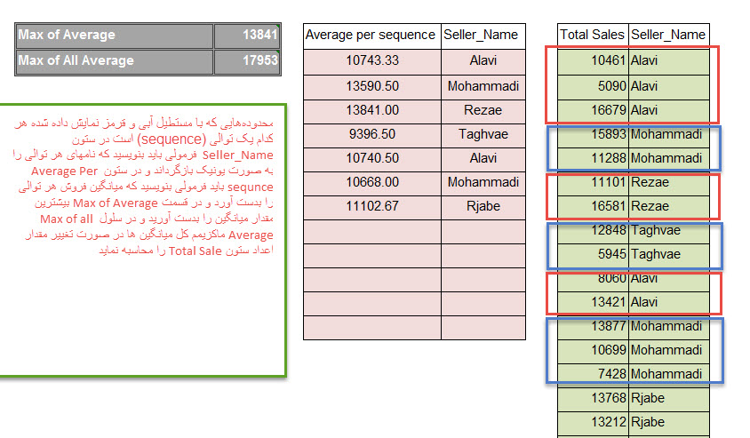
Alavi | 7105
Alavi | 12270
Mohammadi | 21814
Mohammadi | 12723
Mohammadi | 11959
Rjabe | 21716
Rjabe | 21893
Rjabe | 8576

